상품제안서
스피디 가정용 C타입 일체형 충전기1.5A | 상품코드: S30560

 |  |  |  |  |  |  | 02-713-8555 | www.synergygift.co.kr
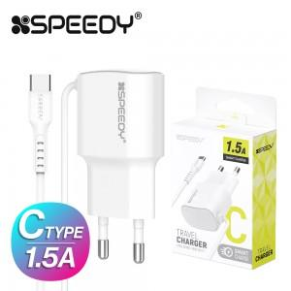

【상세/제작정보】

【인쇄/포장옵션】 | 레이저, 스티커 / 포장지포장

【공급단가】 | 수량 | 100~ | 500~ | 1,000~ | 3,000~ | 5,000~
*VAT별도 | 단가 | 1,690원 | 1,650원 | 1,590원 | 1,520원 | 1,490원

【상품 URL】 | https://www.synergygift.co.kr:443/src/goods_detail.php?gdno=30560

